Feuille1
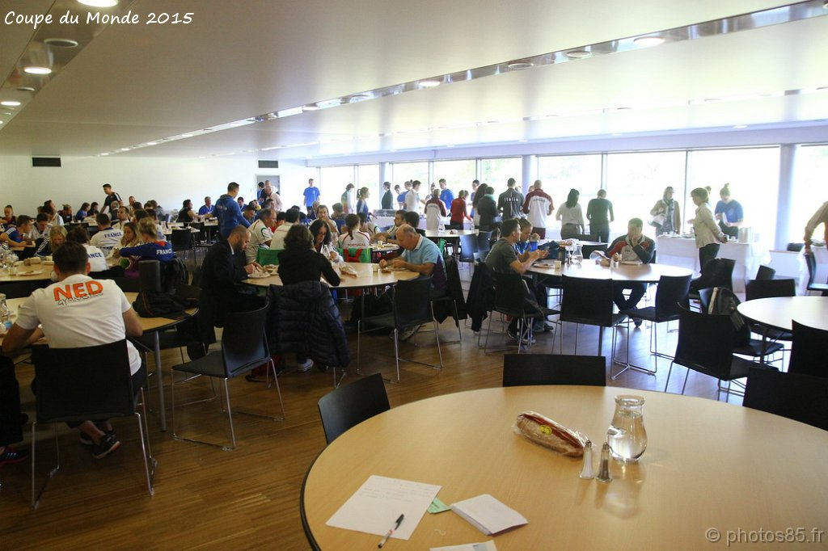
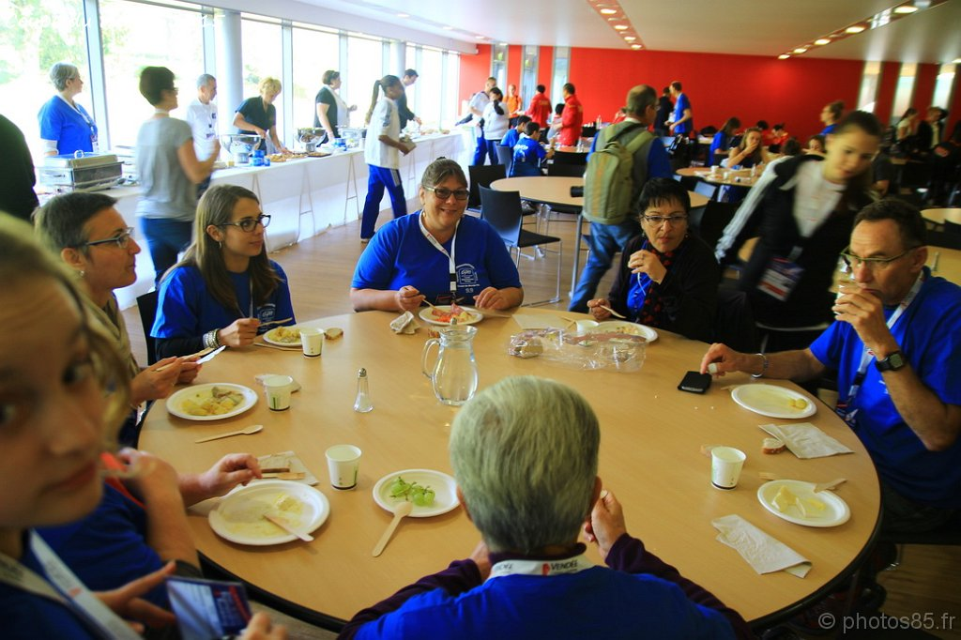
Comité Régional de Gymnastique Maison des Sports - 44 rue Romain Rolland 44300 Nantes
TOP 12 et REGROUPEMENT INDIVIDUEL 2022
RESERVATION de REPAS
avant le 3 JUIN 2022 :

CLUB/VILLE :
NOM et Prénom du Correspondant :
Téléphone portable :
Email :

RESTAURATION
Dans le tableau ci-dessous, merci de renseigner le nombre de repas par jour :
REPAS | JEUDI | VENDREDI | SAMEDI | DIMANCHE | TOTAL |  | P.U. | MONTANT
Déjeuner |  |  |  |  | 0 | X | 16 € | 0 €
Diner |  |  |  |  | 0 | X | 16 € | 0 €
 |  |  |  |  | MONTANT TOTAL |  |  | 0 €

Règlement
 | par virement IBAN : FR76 1027 8361 3400 0119 4730 467 BIC : CMCIFR2A
 | par chèque à l’ordre de : |  | Comité Régional de Gymnastique des Pays de la Loire à retourner à l’adresse indiquée ci-dessus
BANQUE |  |  |  |  | N° du Chèque
Les réservations ne seront ni échangées ni remboursées.
Toutes réservations non accompagnées de son règlement ne sera pas prises en compte

